NDF-01
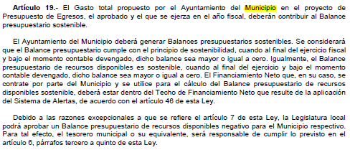
Municipio de Guanajuato |  | Ejercicio: | 2026
Notas de Disciplina Financiera |  | Periodicidad: | Trimestral
Correspondiente del 1 de Enero al 30 de Junio de 2026 |  | Corte: | 2

 | 1. Balance Presupuestario de Recursos Disponibles Negativo

Se informará:
a) Acciones para recuperar el Balance Presupuestario de Recursos Disponibles Sostenible.

Respuesta:
 | No aplica, ya que el Municipio de Guanajuato cuenta con Balance Presupuestario Sostenible.
 | Al segundo trimestre del 2026, el Municipio de Guanajuato presenta un Balance Presupuestario de Recursos Disponibles sostenible, por lo que no es aplicable determinar las acciones establecidas en el artículo 6 de la LDF.

